1.1
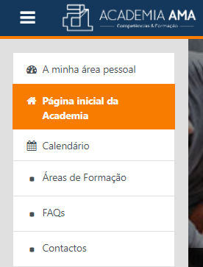
voltar à página inicial |  |  |  | 1 - MENUS DE NAVEGAÇÃO
 | S | N | NA
 | x |  |  | 1.1 O menu de navegação deve estar estruturado como uma lista de opções
 |  |  |  | Para que possa ser bem interpretado por tecnologias de apoio, os menus e submenus devem estar estruturados com elementos nativos, do tipo <ul>, ou com a semântica e o estado dos elementos identificados com técnicas em ARIA.

 | Listagem de evidências
 |  |  |  |  | Notas:

1.2
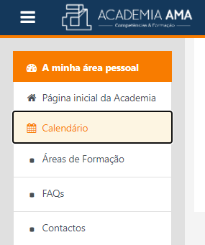
voltar à página inicial |  |  |  | 1 - MENUS DE NAVEGAÇÃO
 | S | N | NA
 | x |  |  | 1.2 É possível selecionar as opções e as subopções do menu quer com rato quer com teclado
 |  |  |  | Deve ser possível percorrer a estrutura de navegação quer com um dispositivo apontador quer com o teclado.

 | Listagem de evidências
 |  |  |  |  | Notas:
 |  |  |  |  | Exemplo com navegação via teclado.

2.1
voltar à página inicial |  |  |  | 2 - TÍTULOS E SUBTÍTULOS
 | S | N | NA
 | x |  |  | 2.1 Existe um título <h1> marcado na página
 |  |  |  | O título principal de cada página, que sumariza o seu conteúdo, deve ser identificado como o primeiro nível dos títulos (h1). Não deverá ser utilizado mais do que um <h1> por página.


 | Listagem de evidências
 |  |  |  |  | Notas:
 |  |  |  |  | O título 'Espaço de Aprendizagem' é o título principal e surge no início da página. Existem páginas sem qualquer <h1>,em que não se justifica a sua existência pelo tipo de informação apresentada.

2.2
voltar à página inicial |  |  |  | 2 - TÍTULOS E SUBTÍTULOS
 | S | N | NA
 | x |  |  | 2.2 Existe uma marcação hierarquizada de títulos e subtítulos na página (<h1>...<h6>)
 |  |  |  | Os títulos são empregues de forma hierárquica para melhor estruturar os conteúdos, das informações mais gerais às mais particulares. Deverão ser usados de forma consistente por todo o sítio Web.

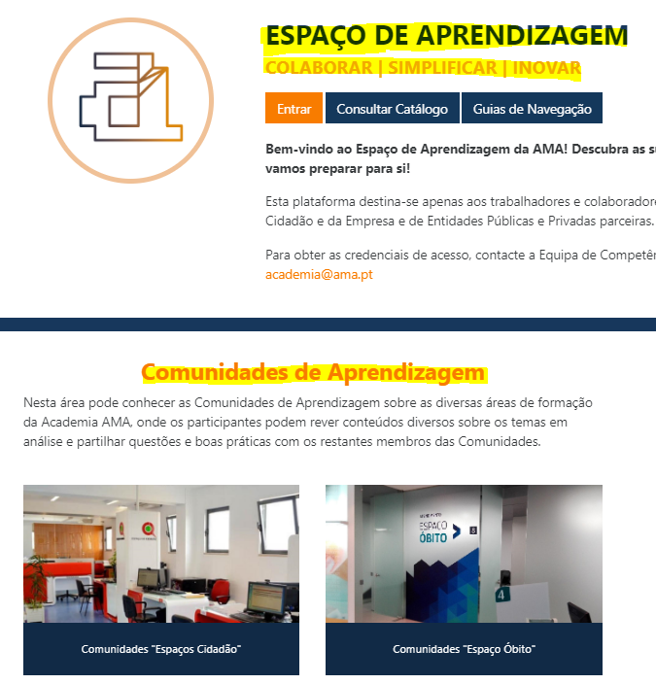
 | Listagem de evidências
 |  |  |  |  | Notas:
 |  |  |  |  | Abaixo do título h1, são apresentados títulos h2, h3 (…) sendo estabelecida uma hierarquia entre os mesmos.

4.1
voltar à página inicial |  |  |  | 4 - ESTRUTURA DA INFORMAÇÃO
 | S | N | NA
 | x |  |  | 4.1 Ao clicar com o rato na etiqueta, o cursor surge no respetivo campo de edição
 |  |  |  | De forma a tornar a seleção de campos pequenos mais fácil, a legenda deverá estar associada ao campo respetivo com o elemento <label>, pois desta forma aumenta-se a sua área clicável. Para os utilizadores de leitores de ecrã (pessoas cegas) a associação da etiqueta ao campo de edição é também fundamental.

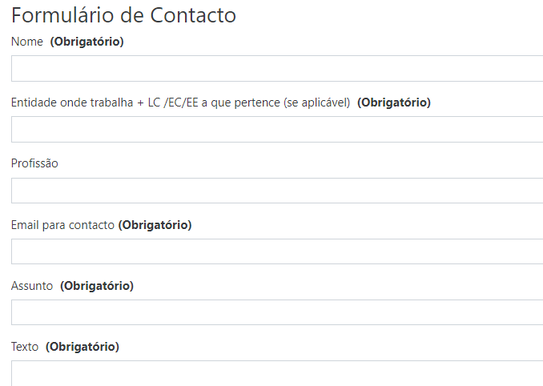
 | Listagem de evidências
 |  |  |  |  | Notas:
 |  |  |  |  | A legenda está associado ao campo e incluída no próprio texto a sua obrigatoriedade.

4.3
voltar à página inicial |  |  |  | 4 - ESTRUTURA DA INFORMAÇÃO
 | S | N | NA
 | x |  |  | 4.3 É possível localizar e ler as mensagens de erro usando apenas um leitor de ecrã
 |  |  |  | Os erros identificados no decorrer do preenchimento de um formulário deverão preferencialmente ser listados de forma condensada, direcionando cada elemento da lista ao respetivo campo. Cada campo deverá associar a mensagem de erro a si próprio. As mensagens de erro deverão ser breves e claras.

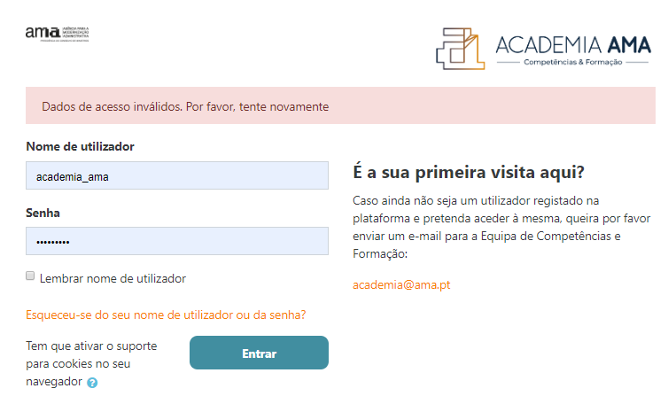
 | Listagem de evidências
 |  |  |  |  | Notas:
 |  |  |  |  | Mensagem breve e clara, com um campo próprio.

7.1
voltar à página inicial |  |  |  | 7 - PLAYERS
 | S | N | NA
 | x |  |  | 7.1 Deve ser possível ativar os botões de controlo do leitor quer com o rato quer com o teclado
 |  |  |  | Os leitores de multimédia não devem iniciar automaticamente a reprodução dos elementos e têm de ser operáveis usando apenas um rato ou usando apenas um teclado.


 | Listagem de evidências
 |  |  |  |  | Notas:
 |  |  |  |  | Vídeo e botões de controlo ativados/selecionados com teclado.

7.2
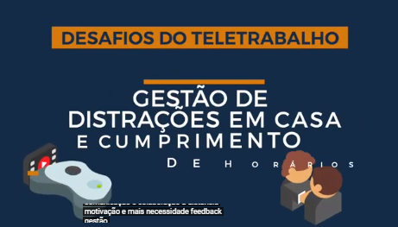
voltar à página inicial |  |  |  | 7 - PLAYERS
 | S | N | NA
 | x |  |  | 7.2 O vídeo ou o áudio deve conter preferencialmente legendas fechadas sincronizadas. Caso não seja possível, no mínimo, deve disponibilizar-se uma transcrição textual
 |  |  |  | O uso de legendas fechadas destina-se essencialmente a pessoas surdas. Recomendam-se para a produção das referidas legendas técnicas de tradaptação conhecidas para o efeito bem como o enriquecimento das legendas de sons cuja mensagem não seja percetível visualmente (por ex., o toque de uma campaínha de uma porta). Para vídeos com mensagens eminentemente visuais (por ex., um vídeo com música de fundo que passa um conjunto de mensagens apenas percetíveis à visão), os mesmos devem ter uma versão equivalente alternativa com produção de audiodescrição. A audiodescrição é fundamental para que pessoas cegas ou com baixa visão possam percecionar a mensagem veiculada.

 | Listagem de evidências
 |  |  |  |  | Notas:

8.1
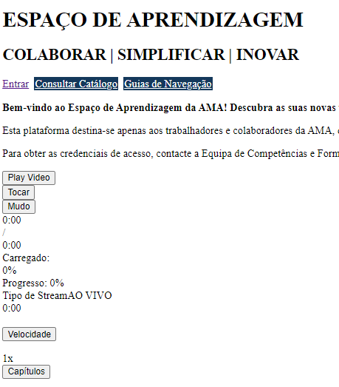
voltar à página inicial |  |  |  | 8 - ESTRUTURA DA PÁGINA
 | S | N | NA
 | x |  |  | 8.1 Quando se retira a CSS, todos os elementos HTML devem alinhar à esquerda
 |  |  |  | Quando se desativam todos os estilos visuais, o conteúdo da página é apresentado alinhado à esquerda e apresenta-se de forma linear.

 | Listagem de evidências
 |  |  |  |  | Notas:

8.3
voltar à página inicial |  |  |  | 8 - ESTRUTURA DA PÁGINA
 | S | N | NA
 | x |  |  | 8.3 Quando se retira a CSS, deve ser possível reconhecer a semântica dos diversos elementos
 |  |  |  | Os elementos que estruturam o conteúdo devem estar semanticamente bem estruturados, usando os elementos de HTML apropriados a cada tipo de conteúdo, como títulos, parágrafos, listas, ...

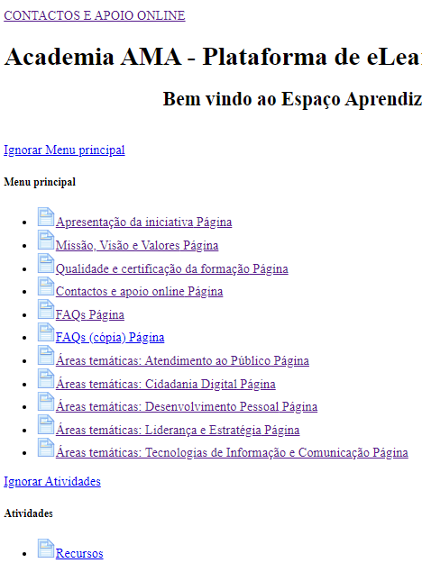
 | Listagem de evidências
 |  |  |  |  | Notas:
 |  |  |  |  | <li>, <a> e outros elementos ficam devidamente identificados.

8.4
voltar à página inicial |  |  |  | 8 - ESTRUTURA DA PÁGINA
 | S | N | NA
 | x |  |  | 8.4 Quando se retira a CSS, a informação relevante permanece visível
 |  |  |  | Toda a informação visível deve permanecer na página sob forma textual, quando se desativam os estilos visuais.

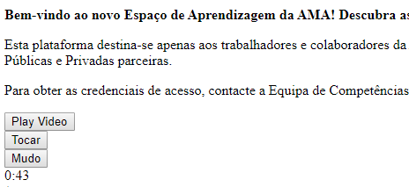
 | Listagem de evidências
 |  |  |  |  | Notas:
 |  |  |  |  | Informação visível sob forma textual e controlos de vídeo.

10.1
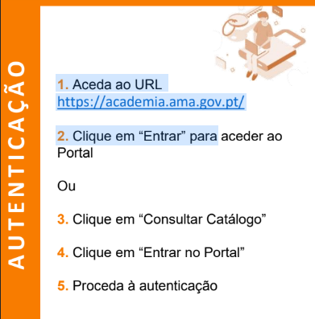
voltar à página inicial |  |  |  | 10 - FICHEIROS PDF
 | S | N | NA
 | x |  |  | 10.1 Nos ficheiros PDF é possível, no mínimo, extrair o conteúdo textual para formato TXT
 |  |  |  | Os ficheiros PDF devem ter o seu texto inteiramente extraível para que se possa passar o respetivo conteúdo para um processador de texto sem perda de informação.

 | Listagem de evidências
 |  |  |  |  | Notas:
 |  |  |  |  | Quando existem, é possível copiar o texto dos ficheiros PDF.

